SO02 M21 Svítidla
Svítidla včetně zdrojů, poplatku za recyklaci a montáže
index svítidla |  | popis svítidla | m.j. | množství | cena za m.j. | celková cena | cena za montáž | celková cena za montáž
A | 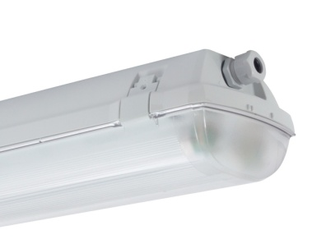 | Průmyslové záživkové svítidla - z polykarbonátu, bíle lakovaný reflektor, světelný zdroj - 2x lineární zářivka 80W / 230V. Index krytí - IP66, třída izolace - I, výzbroj - svítidlo s elektronickým předřadníkem, montáž - přisazené. | ks | 54 |  | 0.00 |  | 0.00
B |  | Průmyslové záživkové svítidla - z polykarbonátu, bíle lakovaný reflektor, světelný zdroj - 2x lineární zářivka 80W / 230V. Index krytí - IP66, třída izolace - I, výzbroj - svítidlo s elektronickým předřadníkem, montáž - přisazené. Provedení do venkovních prostorů. | ks | 16 |  | 0.00 |  | 0.00
C | 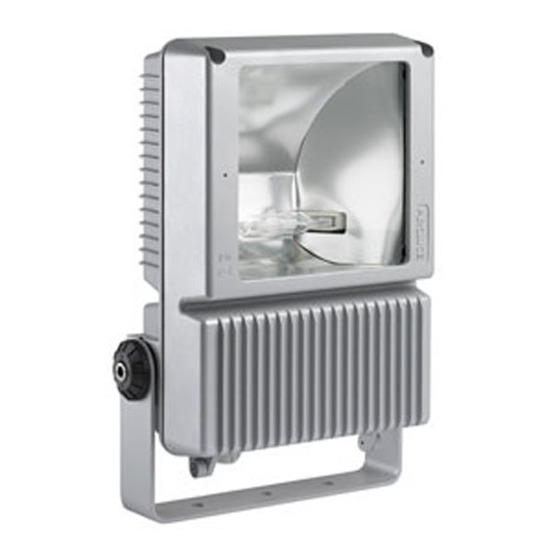 | Světlomet reflektor, nastavitelný směr svícení, vyzařovací úhel 40°, svítí ASYMETRICKY, těleso hliník, povrch šedočerná antracit, pro výbojku 1x150W/RX7S, 230V, IP66, IK08, 245x395x160mm | ks | 13 |  | 0.00 |  | 0.00
N |  | Těleso svítidla - samozhášivý plast s optickým krytem, vodiče - 850°C, baterie - Ni-Cd, samostatnost - 1hod, příkon - 3VA, pozorovací vzdálenost 35m, napájení - 230V/50Hz, doba potřebná k nabití 12hod/1hod provozní, index krytí - IP65, výbava - autotest, montáž - přisazené na zeď | ks | 5 |  | 0.00 |  | 0.00
Nozový modul |  | Nouzový modul pro univerzální využití, baterie - Ni-Cd, samostatnost - 1hod, příkon - 7VA, napájení - 230V/50Hz, doba potřebná k nabití 12hod/1hod provozní, výbava - autotest | ks | 12 |  | 0.00 |  | 0.00
 |  | Montážní plošina | hod | 48 |  |  |  | 0.00
 |  | Přesun materiálu | ks | 1 |  |  |  | 0.00
 |  | Celkem |  |  |  | 0.00 |  | 0.00

SO02 M21 Svítidla a elektroinst
Svítidla včetně zdrojů, poplatku za recyklaci a montáže
p.č. | popis materiál | m.j. | množství | cena za m.j. | celková cena | cena za montáž | celková cena za montáž
1 | 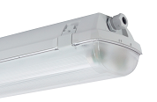 Průmyslové záživkové svítidla - z polykarbonátu, bíle lakovaný reflektor, světelný zdroj - 2x lineární zářivka 80W / 230V. Index krytí - IP66, třída izolace - I, výzbroj - svítidlo s elektronickým předřadníkem, montáž - přisazené. Provedení do venkovních prostorů. | ks | 8 |  | 0.00 |  | 0.00
2 | Přesun materiálu | ks | 1 |  |  |  | 0.00
3 | Celkem |  |  |  | 0.00 |  | 0.00

Elektroinstalace materiál a montáže
p.č. | popis materiál | m.j. | množství | cena za m.j. | celková cena | cena za montáž | celková cena za montáž
1 | Přístrojová instalační krabice plastová, v provedení pod omítku. | ks | 1 |  | 0.00 |  | 0.00
2 | Rozvodná instalační krabice plastová, samozhášivá, pr. 68 mm, v provedení pod omítku , pro svorkování a odbočování kabelů typu CYKY, se svorkovnicí a víčkem. | ks | 1 |  | 0.00 |  | 0.00
3 | Spínač jednofázový v provedení pod omítku, 10A/230V, barva bílá, plastové provedení, samozhášivé, zapojení 6 , krytí IP44 | ks | 2 |  | 0.00 |  | 0.00
4 | Kabel CYKY 2Ax1,5 | m | 25 |  | 0.00 |  | 0.00
5 | Kabel CYKY 3Ax1,5 | m | 30 |  | 0.00 |  | 0.00
6 | Kabel CYKY 3Cx1,5 | m | 95 |  | 0.00 |  | 0.00
7 | El.instal. trubka PE20 pevná + příchytky + kotvení | m | 55 |  | 0.00 |  | 0.00
8 | Vysekání rýhy v cihelných zdech hloubka 3cm šířka do 3cm včetně úklidu sutě | m | 25 |  |  |  | 0.00
9 | Vyplnění a omítnutí rýhy v cihelných zdech hloubka 3cm šířka do 3cm, včetně materiálu | m | 25 |  |  |  | 0.00
10 | Vyvrtání otvoru do stěny, pro rozvodnou nebo přístrojovou krabici pr.68mm včetně úklidu sutě | ks | 2 |  |  |  | 0.00
11 | Stavební přípomoci | ks | 1 |  |  |  | 0.00
12 | Vypracování dokumentace skutečného provedení | ks | 1 |  |  |  | 0.00
13 | Revize el. zařízení | ks | 1 |  |  |  | 0.00
14 | Zkouška a prohlídka rozvodných zařízení | ks | 1 |  |  |  | 0.00
15 | Proškolení obsluhy | ks | 1 |  |  |  | 0.00
16 | Přesun materiálu | ks | 1 |  |  |  | 0.00
17 | Ukončení kabelu do 2x4mm2 | ks | 1 |  |  |  | 0.00
18 | Ukončení kabelu do 3x4mm2 | ks | 2 |  |  |  | 0.00
19 | Celkem |  |  |  | 0.00 |  | 0.00

